Tabelle1
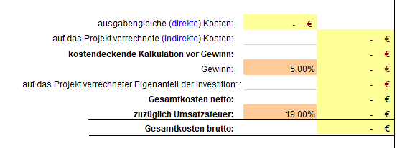
Patientenzahl der Studie (Plan) | 5

 |  |  |  | Investigator | Nurse | Study coordinator | Study Nurse/Doku
 |  | Prestudy administration | h | 2 | 0 | 40 | 10
 |  | Prüfertreffen, Prestudyvisits | h | 8 | 0 | 24 | 24
 |  | studienspezifische Trainings | h | 8 | 2 | 16 | 16
 |  | Initiierung, Monitoring | h | 8 | 2 | 24 | 24
 |  | Kommunikation,Koordination | h | 0 | 0 | 40 | 0
 |  | Gesamt | h | 26 | 4 | 144 | 74

 |  | Visit 1 | min | 90 | 0 | 120 | 240
 |  | Visit 2 |  | 15 | 15 | 60 | 120
 |  | Visit 3 |  | 60 | 15 | 60 | 120
 |  | Visit 4 |  | 15 | 15 | 60 | 120
 |  | Visit 5 |  | 15 | 15 | 60 | 120
 |  | Visit 6 |  | 15 | 15 | 60 | 120
 |  | Visit 7 |  | 15 | 15 | 60 | 120
 |  | Visit 8 |  | 15 | 15 | 60 | 120
 |  | Visit 9 |  | 15 | 15 | 60 | 120
 |  | Visit 10 |  | 15 | 15 | 60 | 120
 |  | Visit 11 |  | 15 | 15 | 60 | 120
 |  | Visit 12 |  | 15 | 15 | 60 | 120
 |  | Visit 13 |  | 15 | 15 | 60 | 120
 |  | Visit 14 |  | 15 | 15 | 60 | 120
 |  | Visit 15 |  | 60 | 15 | 120 | 240
 |  | Visit 16 |  | 15 | 15 | 60 | 120
 |  | Visit 17 |  | 15 | 15 | 60 | 120
 |  | Visit 18 |  | 15 | 15 | 60 | 120
 |  | Visit 19 |  | 15 | 15 | 60 | 120
 |  | Visit 20 |  | 15 | 15 | 60 | 120
 |  | Visit 21 |  | 15 | 15 | 60 | 120
 |  | Visit 22 |  | 15 | 15 | 60 | 120
 |  | Visit 23 |  | 15 | 15 | 60 | 120
 |  | Visit 24 |  | 15 | 15 | 60 | 120
 |  | Visit 25 |  | 15 | 15 | 60 | 120
 |  | Visit 26 |  | 15 | 15 | 60 | 120
 |  | Visit 27 |  | 15 | 15 | 60 | 120
 |  | Visit 28 |  | 15 | 15 | 60 | 120
 |  | Visit 29 |  | 15 | 15 | 60 | 120
 |  | Visit 30 |  | 15 | 15 | 60 | 120
 |  | Follow up |  | 15 | 0 | 60 | 240

 |  | min pro Patient |  | 630 | 435 | 1980 | 4080
 |  | h pro Patient |  | 10.5 | 7.25 | 33 | 68
 |  | h pro Studie = Übernahme VKK-Schema |  | 79 | 40 | 309 | 414

Einmalige Anfangszahlung |  | 2,200.00 €
Vergütung pro vollständig dokumentiertem Patienten |  | 11,517.00 €
Max. Vergütung bei 5 Patienten |  | 59,785.00 € | F | sollte gleich oder größer der Gesamtkosten sein

